Sheet1
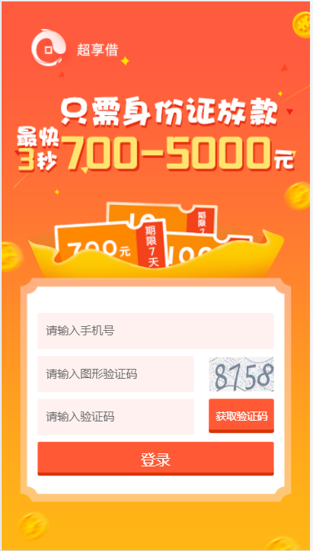
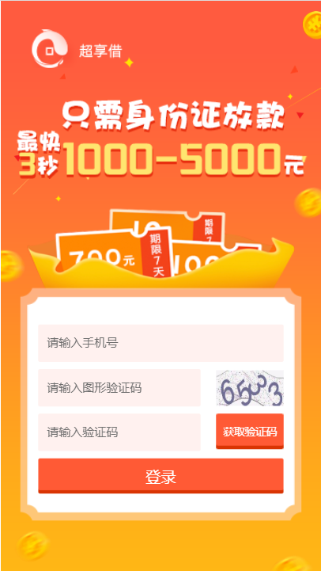
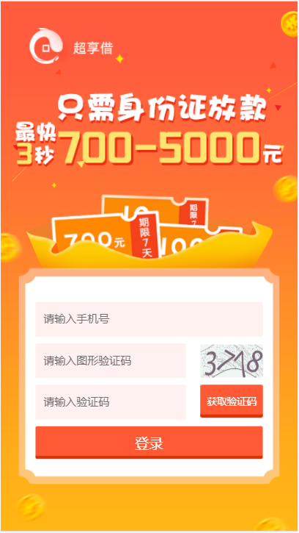
落地页显示 | 借款金额 | 放款金额 | 展期费用 | 账号 | 名称 | 密码 | 初始额度 |  | 审批系统建议额度 | 放款额度
700-1000 | 700 | 500 | 200 | SEV | 贷超1000 | a111111 | 700 |  | 700 | 500
700-1000 | 850 | 600 | 250 | ETF | 共享 | a111111 | 850 | 13681138212 | 850 | 600
1000-5000 | 1000 | 700 | 300 | ten | 美啦 | a111111 | 1000 | 13070123277 | 1000 | 700

ETF |  |  |  | TEN |  |  |  | SEV

